MENU
Maersk.com (Log-in)
Japan Local Homepage
本船動静確認 (東洋信号)

 | 国別ガイド

下記より輸出先国をご選択ください。 （国名を選択すると該当ページが開きます)

 | 1 | インド (India)
 | 2 | イギリス (United Kingdom)
 | 3 | イラン (Iran)
 | 4 | エジプト(Egypt)
 | 5 | オランダ (Nederland)
 | 6 | ガボン(Gabon)
 | 7 | 中華人民共和国 (China)
 | 8 | ニュージーランド (New Zealand)
 | 9 | パキスタン (Pakistan)
 | 10 | ベルギー (Belgium)
 | 11 | タンザニア (Tanzania)
 | 12 | ブラジル (Brasil)
 | 13 | ガンビア(ambia)
 | 14 | ソマリア (Somalia)
 | 15 | モーリタニア (Mauritania) | TOPに戻る

IN
Maersk.com (Log-in)
Japan Local Homepage
本船動静確認 (東洋信号)
 |  | 次のシートへ | MENUに戻る
 | インド (India)

 | Sea Cargo Manifest & Transhipment Regulation 更新のお知らせ (20200909)

1

 |  |  | TOPに戻る | TOPに戻る

UK
Maersk.com (Log-in)
Japan Local Homepage
本船動静確認 (東洋信号)
 | 次のシートへ | MENUに戻る
イギリス (United Kingdom)

ブレグジット – 英国における輸入 Safety & Security 申告開始のご案内 (20201125)

 |  | TOPに戻る

IR
Maersk.com (Log-in)
Japan Local Homepage
本船動静確認 (東洋信号)
 | 次のシートへ | MENUに戻る
イラン (IRAN)

Shipper’s Own Container–イランのコンテナ/Iranian-owned について (20210719)

 |  | TOPに戻る

EG
Maersk.com (Log-in)
Japan Local Homepage
本船動静確認 (東洋信号)
 | 次のシートへ | MENUに戻る
エジプト (Egypt)

貨物情報事前申告について (20210604)
貨物情報事前申告（ACID）について (20210913)
貨物情報事前申告（ACID）について【2】 (20211101)

https://www.nafeza.gov.eg/en/pages/15

 |  | TOPに戻る

https://www.nafeza.gov.eg/en/aci/validate

https://www.nafeza.gov.eg/en/aci/validate

 |  | TOPに戻る

https://www.nafeza.gov.eg/en/aci/validate

 |  | TOPに戻る

NL
Maersk.com (Log-in)
Japan Local Homepage
本船動静確認 (東洋信号)
 | 次のシートへ | MENUに戻る
オランダ (Netherland)

Shipping Instruction ご提出時のお願い (20200205)

 |  | TOPに戻る

GA
Maersk.com (Log-in)
Japan Local Homepage
本船動静確認 (東洋信号)
 | 次のシートへ | MENUに戻る
ガボン共和国 (Gabon)

BIETC 番号及び BIETC ドラフトコピーご提出のお願いについて (20220614)

 |  | TOPに戻る

CN
Maersk.com (Log-in)
Japan Local Homepage
本船動静確認 (東洋信号)
 | 次のシートへ | MENUに戻る
中華人民共和国 (China)

中華人民共和国長江保護法に関する危険品お引き受け規制について (1) (20220204)
中華人民共和国長江保護法に関する危険品お引き受け規制について (2) (20220217)

 |  |  | TOPに戻る

 |  |  | TOPに戻る

NZ
Maersk.com (Log-in)
Japan Local Homepage
本船動静確認 (東洋信号)
 | 次のシートへ | MENUに戻る
ニュージーランド (New Zealand)

クサギカメムシ検疫強化に伴う燻蒸のお願いについて (20230901)

 |  | TOPに戻る

PQ
Maersk.com (Log-in)
Japan Local Homepage
本船動静確認 (東洋信号)
 | 次のシートへ | MENUに戻る
パキスタン (Pakistan)

Shipping Instruction ご提出時のお願い (20200914)

 |  |  | 右に行く
 |  |  |  | 左に戻る

 |  | TOPに戻る | TOPに戻る | TOPに戻る

BE
Maersk.com (Log-in)
Japan Local Homepage
本船動静確認 (東洋信号)
 |  | 次のシートへ | MENUに戻る
 | ベルギー (Belgium)

 | Shipping Instruction ご提出時のお願い (20220206)
 | BL上の表記について

 |  |  | TOPに戻る

＝ BL上の表記について = BL上の最終荷姿が、パレット(PALLET)であることは認められていません。 最終荷姿がパレット（PALLET）の場合は、内個数/荷姿をコンテナの入り個数/荷姿として表記してください。 パレット（PALLET）の表記は、品名上に記載してください。 例) 1 CONTAINER = 100 CASES / 品名欄 10 PALLETS (100 CASES) -Documentation and import restrictions- Outer package kind as Pallets is restricted on bill of lading. Hence, for shipments where pallets is outer package, inner package count and kind should be submitted on Shipping instruction in package type/count field and Pallets should be mentioned in description field. If inner package kind is missing, Shipping instruction will be rejected.

 |  |  | TOPに戻る

TZ
Maersk.com (Log-in)
Japan Local Homepage
本船動静確認 (東洋信号)
 | 次のシートへ | MENUに戻る
タンザニア (Tanzania)

タンザニア CFS ブッキングプロセスについて (20211207)
ダル・エス・サラーム ICD 指定方法の変更について (20220308)

 |  |  |  | 右に行く |  | 左に戻る

 |  | TOPに戻る | TOPに戻る |  | TOPに戻る

 |  | TOPに戻る | TOPに戻る |  | TOPに戻る

BR
Maersk.com (Log-in)
Japan Local Homepage
本船動静確認 (東洋信号)
 | 次のシートへ | MENUに戻る
ブラジル

ブラジル向け木材こん包材利用時における植物検疫処理方法情報のマニフェスト記載に関するご案内 (20160201)

 |  | TOPに戻る

SO
Maersk.com (Log-in)
Japan Local Homepage
本船動静確認 (東洋信号)
 | 次のシートへ | MENUに戻る
ソマリア連邦共和国

ソマリア・モガディシュ輸入貨物のECTN(Electronic Cargo Tracking Note)導入について (20230718)

 |  | TOPに戻る | TOPに戻る

MR
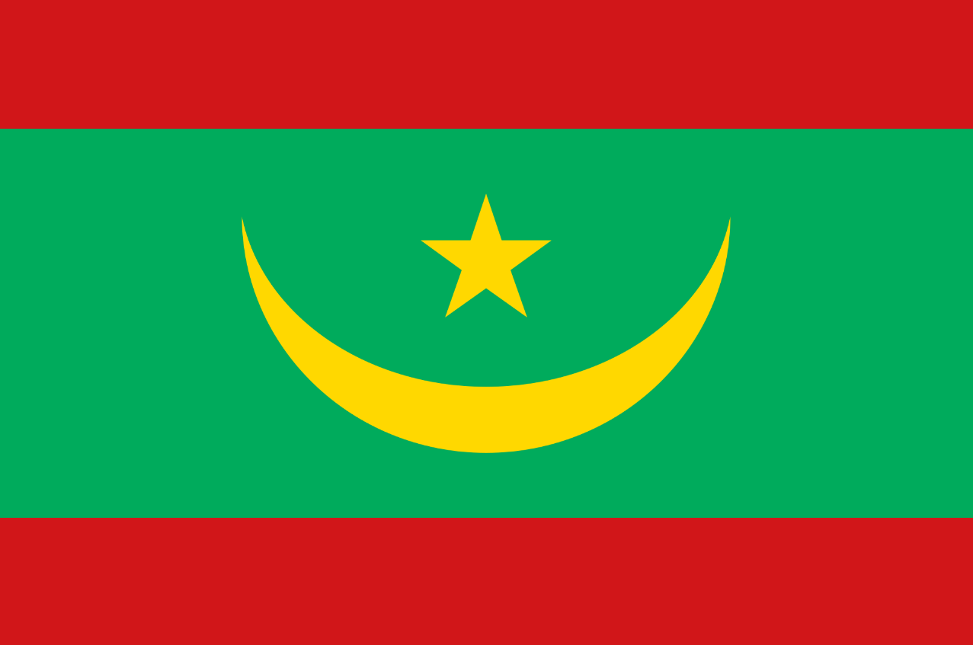
Maersk.com (Log-in)
Japan Local Homepage
本船動静確認 (東洋信号)
 | MENUに戻る
モーリタニア (Mauritania)

Fiscal Identification Number (NIF) and Imported Vehicle details is mandatory for Mauritania Import shipments (202307)
Fiscal Identification Number (NIF) and Imported Vehicle details is mandatory for Mauritania Import shipments (202307)

 | TOPに戻る

